Dodatna pojasnila - okno

Naročnik: | Nepremičnine Celje d.o.o.
Naziv n.: | Prenova praznega stanovanja št. 19 na naslovu Na okopih 2d v Celju
 | DODATNA POJASNILA NAROČNIKA

B.8. | KROVSKA IN KLEPARSKA DELA
8.03. | Strešno okno v kopalnici: :
 | * Notranji vgradni set sestavljen iz kovinske konstrukcije in parne zapore:

 | kovinska konstrukcija : parna zapora :

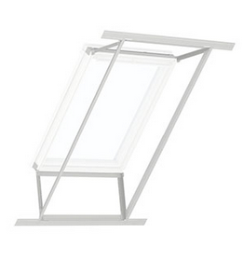

 | * Zunanji set sestavljen iz izolacijskega okvirja, sekundarnega priklopa in jeklenega drenažnega žlebička :

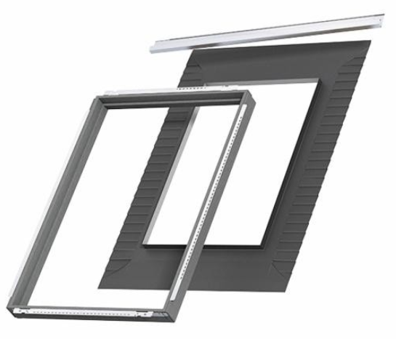

 | Izvedba strešnega okna ; skica izvedbe špalet - spodaj vetrikalno, na zgornjem delu horizontalno !

